1214
기관 홈페이지 메인 및 서브시안 오류/개선의견 정리

NO | 반영 여부 | 반영일자 | 요청자 | 메뉴위치 | 구분(오류/개선) | 의견 | 해당화면 캡쳐 (필요시) | 비고 | 비고 | 코드변경
1 | 완료 | 2023-12-18 | 윤성진 | 발간자료>통계자료>국가승인통계>복지통계(복지로 링크), 전자바우처 통계(복지로링크) | 개선 | CMS 로 새창으로 변경완료 윗쪽 대메뉴 및 사이트맵에서는 반영 안됨 (확인 필요) |  | 오픈시스 수정완료
2 |  |  | 윤성진 | 메인>신규소식 | 개선 | 제목 2줄, 내용 5줄로 고정 | 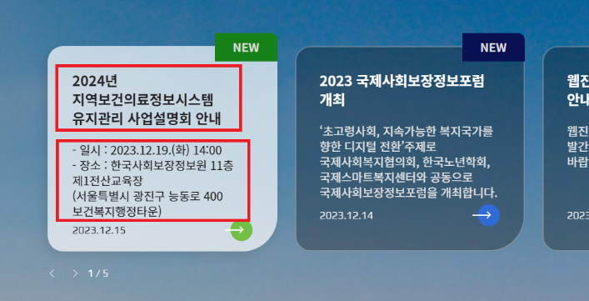 | 넘치는 텍스트 CSS …줄임 표시 요청 웹비즈 | 2023-12-19 | line 101 ~ 116 메인 카드뉴스 내용 제한 추가 .main_article_slide .swiper-slide a .title .main_article_slide .swiper-slide a .desc
3 | 완료 | 2023-12-18 | 윤성진 | 상세페이지 전체 | 오류 | 카카오 공유 아이콘 기능 없음 |  | 안정민 주임 수정 반영완료
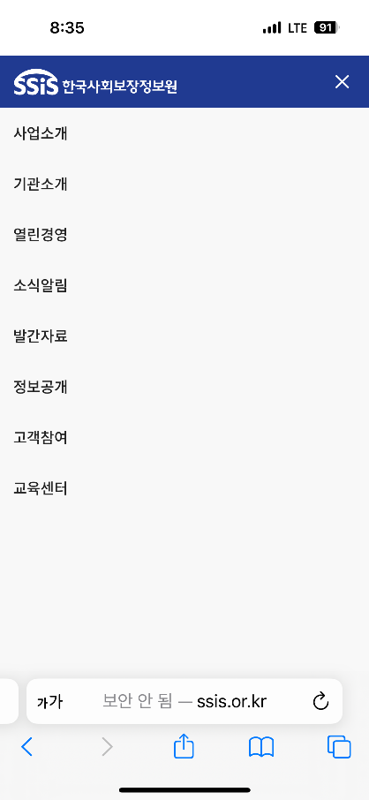
4 |  |  | 윤성진 | 테블릿 버전 >사이트맵 | 오류 | 사이트맵 열었을 때, 상단 색상 및 메뉴닫기 아이콘 오류 | 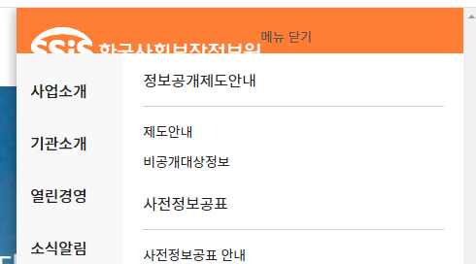 | 웹비즈 전달 필요 | 2023-12-19 | line 1402, 1407 모바일 메뉴 관련 설정 변경 @media only screen and (max-width:1400px) { 500 > 1400 #m-gnb { max-width:100%} 제거
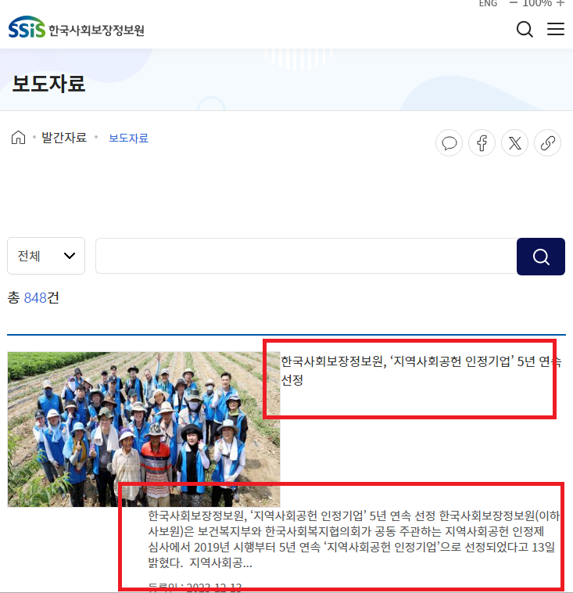
5 | 완료 | 2023-12-18 | 윤성진 | 테블릿 버전 >사이트맵 | 개선 | 사이트맵 열었을 때, 사업소개로 포커스 고정 |  | 오픈시스 수정완료
6 | 완료 | 2023-12-18 | 윤성진 | 테블릿 버전 >정보공개제도안내 | 오류 | 정보공개제도안내 화면 안뜸 |  | 오픈시스 수정완료
7 | 완료 | 2023-12-18 | 윤성진 | 모바일 버전>사전정보공표 | 오류 | 사전정보공표, 사전정보공표안내, 공공데이터 개방 페이지에서 오른쪽 상단 사이트맵 메뉴 열었을 때, 상세메뉴 안보임 |  | 오픈시스 수정완료
8 | 완료 | 2023-12-18 | 윤성진 | 푸터>보건복지모바일앱안내 | 오류 | 상세페이지 안나옴 |  | 완료
9 | 완료 | 2023-12-18 | 윤성진 | 푸터>저작권정책 | 오류 | 왼쪽 메뉴바, 사이트맵, 모바일버젼 모두 가려주세요 |  | 관리자 CMS 메뉴 비활성화 요청
10 |  |  | 윤성진 | 모바일>발간자료>보도자료 | 오류 | 게시글 리스트 모양 깨짐, 개선 필요 |  | 웹비즈 전달 필요 | 12/20 작업 범위 확인 요청 | line 1682 ~ 1691 모바일 > 발간자료 > 보도자료 수정 /* 병합용 content */ @media only screen and (max-width:768px) { .img_list_style_1 dl { margin-left:5px; width:100%;} .img_list_style_1 dl dt{ font-size:16px; width:100%;} .img_list_style_1 dl dd.con{ height:80px; font-size:15px; line-height:20px; width:100%;} .img_list_style_1 dl dd.date{ margin-top:10px; font-size:14px} .img_list_style_1 .img { width : 330px; height:190px; float: none; margin: 0 auto 10px;} .img_list_style_1 .img img { width:100%; height:100%; object-fit:cover} }
11 |  |  | 윤성진 | 발간자료>연구자료>연구보고서 발간자료>연구자료>이슈페이퍼 | 개선 | 리스트 상단 검색 기능에 저자명으로 검색 추가 |  | 차후
12 | 완료 | 2023-12-18 | 최영일 | 사업소개>정보시스템과포털운영 | 오류 | PC버전에서는 사업소개 > 정보시스템과 포털운영 이지만 모바일 , 태블릿버전에서는 정보시스템과 운영으로 되어있음 |  | 오픈시스 수정완료
13 |  |  | 최영일 | 기관소개> 조직소개>조직도 | 오류 | 조직도에서 부서명 클릭 시, 테두리 깨짐현상 개선 필요 맨 처음 줄은 윗 테두리와 좌우가 깨지고, 밑에 줄은 좌우가 깨짐 |  | 웹비즈 전달 필요 | 2023-12-19 | [lib/css/renew3/layout.css] line 32 포커스 라인 설정 일부 변경 *:focus {outline: 1px solid #203A91; outline-offset: -1px;}
14 |  |  | 최영일 | [모바일] 부가서비스>RSS | 개선 | RSS이용하기에서 표 위에 테두리 선이 안보임(테블릿, 모바일) RSS 메뉴에서 오른쪽 상단 사이트맵 클릭 시, 세부메뉴 안뜸 |  | 웹비즈 전달 필요 (세부메뉴 표시는 수정완료) | 2023.12.19 현재 확인 불가
15 |  |  | 윤성진 | 푸터 | 개선 | 기존 푸터에 있던 SNS 부분(유튜브, 페이스북, X)과 공공누리,웹접근성 마크 등 관련 부분 추가 필요 - 공공누리 관련 부분 이전 이력 확인 필요 | 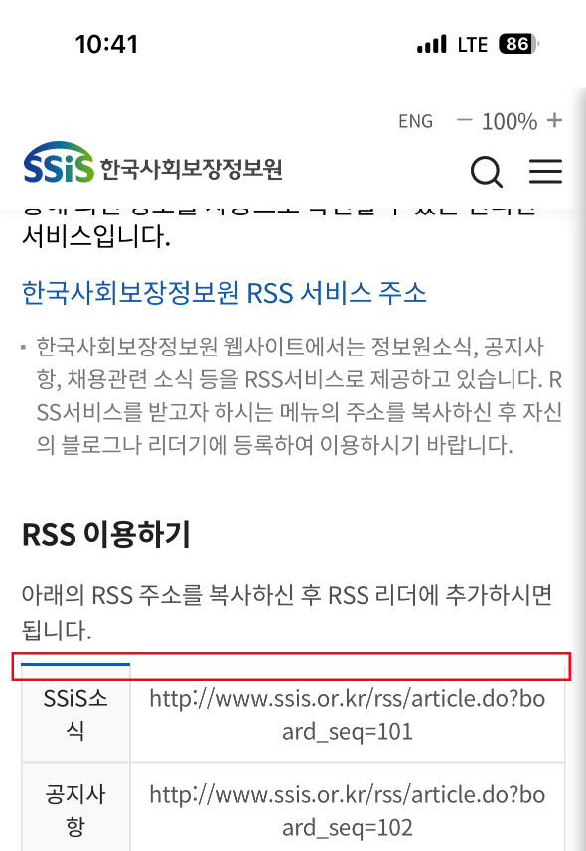 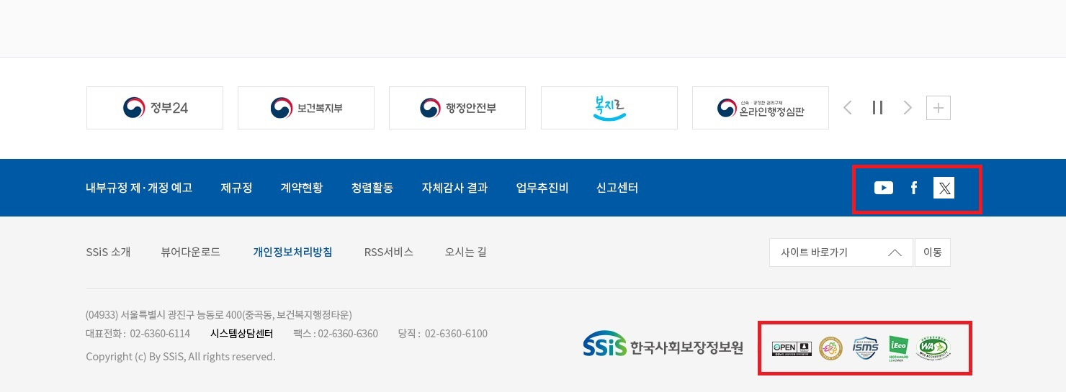 | 웹비즈 전달 필요 | 2023-12-20 관련 내용, 이미지 파일 전달 필요함 | footer_cont 영역 전체적으로 수정 진행 상세 내역은 index.html의 해당 클래스 영역 확인 필요
 |  |  | 황윤현 | 푸터 | 오류 | 푸터 하단에 "사이트 맵" PC버전에서는 메뉴가 정상 표시 되지만 모바일 및 테블릿 화면에서는 동작하지 않음 1.모바일 및 테블릿 화면에서 사이트 맵 링크 클릭시 메뉴가 표시되거나 2.모바일 및 테블릿 화면에서 푸터의 사이트 맵 비활성화 위 두가지중 한가지 협의하여 수정 필요 |  | 웹비즈 전달 필요 | 2023-12-19 | 이하 기타 수정 내역 참조 필요
 |  |  |  |  |  |  |  |  |  | 기타 수정 [lib/css/renew3/layout.css] 1. 서브 푸터 상단 트위터 이미지 변경 - line 703 #footer .section02 .sns a i.twitter{ background-image:url(../../../images/renew3/common/ft_sns_x.svg)} /* 231220 웹비즈 수정 */ 2. 사이트맵 너비 수정- line 1106 #sitemap-wrap .sitemap-box .sitemap-ul { float:left; width:calc(100% - 200px); /* 231220 웹비즈 수정 */ } 3. 푸터 수정- line 1582, line1587, line 1590~1594, line 1619, line1621 .footer_cont 클래스 영역, media 1400 이하의 내용도 최신 버전 반영 필요
 |  |  |  |  |  |  |  |  |  | 이미지 추가 [images/renew3/common] 1. ft_sns_f_2.svg 2. ft_sns_x_2.svg 3. ft_sns_y.svg 4. mark-ffsb.png 5. mark-ieco.png 6. mark-open.png ft_sns_f.svg ft_sns_k.svg ft_sns_x.svg [/renew3/main] ma_s_on.svg
 |  |  |  |  |  |  |  |  |  | 메뉴 오픈시 헤더 고정 문제 수정 [lib/css/renew3/layout.css] #header_new.is_first:not(.is_menu_open):not(:hover):not(.in_focus) {background: transparent; box-shadow: -2.01px 2px 12px rgba(0,0,0,0); border-bottom: 1px solid rgba(255,255,255,0.39);} #header_new.is_first:not(.is_menu_open):not(:hover):not(.in_focus) .logo > a img.type1 {opacity: 0;} #header_new.is_first:not(.is_menu_open):not(:hover):not(.in_focus) .logo > a img.type2 {opacity: 1;} #header_new.is_first:not(.is_menu_open):not(:hover):not(.in_focus) #gnb_new > ul > li > a {color: #fff;} #header_new.is_first:not(.is_menu_open):not(:hover):not(.in_focus) .zoomArea_new * {color: #fff;} #header_new.is_first:not(.is_menu_open):not(:hover):not(.in_focus) .zoomArea_new .y_sm > button.hd_search {background-image: url('../../../images/renew3/common/hd_sch_w.svg')} #header_new.is_first:not(.is_menu_open):not(:hover):not(.in_focus) .zoomArea_new .y_sm > button.hd_menu {background-image: url('../../../images/renew3/common/hd_menu_w.svg')} #header_new.is_first:not(.is_menu_open):not(:hover):not(.in_focus) .zoomArea_new .zoom-minus {display: block; font-size: 0; width: 12px; height: 12px; background: url('../../../images/renew3/common/hd_f_m_w.svg') no-repeat center center;} #header_new.is_first:not(.is_menu_open):not(:hover):not(.in_focus) .zoomArea_new .zoom-plus {display: block; font-size: 0; width: 12px; height: 12px; background: url('../../../images/renew3/common/hd_f_p_w.svg') no-repeat center center;} #header_new.is_menu_open {top: 0 !important;}
 |  |  |  |  |  |  |  |  |  | 메뉴 오픈 오류 수정 [lib/css/renew3/common.js] $(".sitemap-open-btn").click(function () { // $('body').addClass('scrollLock'); // 현재 스크롤 위치 저장 scrollPosition = window.scrollY; // 스크롤 위치를 고정된 위치로 만들기 document.body.style.position = 'fixed'; document.body.style.top = `-${scrollPosition}px`; $("#sitemap-wrap").show(); $(".sitemap-close-btn").focus(); $('#header_new').addClass('is_menu_open'); return false; }); $("#sitemap-wrap .sitemap-close-btn").click(function () { // 스크롤 위치를 원래 위치로 복원 document.body.style.position = ''; document.body.style.top = ''; // 스크롤 위치를 이전 위치로 이동 window.scrollTo(0, scrollPosition); // $('body').removeClass('scrollLock'); $("#sitemap-wrap").hide(); $(".sitemap-open-btn").focus(); $('#header_new').removeClass('is_menu_open'); return false; });

